Pred. solaio a pannello
PROGETTO SOLAIO PREFABBRICATO

1-Geometria, carichi e materiali utilizzati per la realizzazione del pannello
 |  |  | INPUT
Numero costole interne |  | nci | 2 | -
Numero costole esterne |  | nce | 2 | -
Spessore costole interne |  | sci | 200 | mm
Spessore costole esterne |  | sce | 150 | mm
Larghezza totale pannello |  | b | 2500 | mm
Altezza totale pannello |  | h | 200 | mm
Spessore copriferro |  | d' | 20 | mm
Spessore soletta |  | s | 50 | mm

Classe di resistenza del calcestruzzo |  |  | C32/40 | N/mm2
Tipo Acciaio |  |  | Fe B450C | N/mm2
Modulo elastico dell'acciaio |  | Es | 210000 | Mpa

Spessore getto collaborante |  | sg | 60 | mm
Classe di resistenza del calcestruzzo gettato in opera |  |  | C25/30
Spessore massetto e finiture |  | sm | 0 | mm
Peso specifico del massetto |  | γm | 20 | kN/m³
Lunghezza della trave (app-app) |  | L | 5.6 | m
Carico folla |  | Qk | 4 | kN/m2

La condizione ambientale è: | ordinaria

CONSIDERARE IL GETTO INTEGRATIVO COME COLLABORANTE? |  |  | SI

Spessore dell'anima equivalente |  | bW | 700 | mm
Altezza utile della sezione |  | d | 180 | mm

Sezione Equivalente:
 |  | Qk | 10 | kN/m
 | ↓ | ↓ | ↓ | ↓ | ↓

 |  | G2 | 3.8 | kN/m
 | ↓ | ↓ | ↓ | ↓ | ↓

 |  | G1 | 8.0 | kN/m
 | ↓ | ↓ | ↓ | ↓ | ↓

 |  |  | 250.0 cm
Asse neutro slu 21 mm |  |  |  |  | 5.0 cm
Asse neutro, sle cls vecchio 63 mm
 |  |  | 3200 cm²
Asse neutro, sle cls giovane 100 mm |  |  |  |  | 10.0 cm
 |  |  |  | 70.0 cm

 |  | WPANNELLO: |  | 4480 kg | 5.0 cm

 |  | Rck | 40 | N/mm2
 |  | fctm | 3.10 | N/mm2
 |  | fctk | 2.17 | N/mm2
 |  | fbd | 3.25 | N/mm2
 |  | fck | 33.20 | N/mm2
 |  | fcd | 22.13 | N/mm2
 |  | fyd | 391.30 | N/mm2

2-Progetto allo stato limite ultimo delle armature resistenti a flessione

2.1-Sollecitazioni e armature minime richiesta

Carico stato limite ultimo P,slu: | 31.03 | kN/m

sezione | Msd(Nmm) | x (mm) | As,richiesta
mezzeria | 121618000 | 18.53 | 1803.9 mm²

sezione | Msd(Nmm) | x (mm) | As,richiesta
L/4 | 89416571 | 13.46 | 1310.2 mm²

sezione | Msd(Nmm) | x (mm) | As,richiesta
fine fascia piena | 46404908 | 6.88 | 669.5 mm²

2.2-Progetto dell'armatura

INPUT ARMATURA INFERIORE IN SEZIONE DI MEZZERIA | φ 10 | φ 12 | φ 16
 |  | 8 | 4

INPUT ARMATURA INFERIORE, SEZIONE A L/4 | φ 10 | φ 12 | φ 16
 |  | 8 | 4

INPUT ARMATURA INFERIORE, SEZIONE FINE FASCIA PIENA | φ 10 | φ 12 | φ 16
 |  | 8

INPUT RETE SOLETTA SUPERIORE |  | φ 5 | / 20.0 cm
INPUT RETE SOLETTA INFERIORE |  | φ 5 | / 15.0 cm

2.3-Verifiche

sezione | x (mm) | As, inserita | Msd(kNm) | Mrd>Msd | MRd(kNm)
mezzeria | 20.92 | 2036.3 mm² | 121.6 | VERIFICATO | 129.1

sezione | x (mm) | As, inserita | Msd(kNm) | Mrd>Msd | MRd(kNm)
L/4 | 20.92 | 2036.3 mm² | 89.4 | VERIFICATO | 129.1

sezione | x (mm) | As, inserita | Msd(kNm) | Mrd>Msd | MRd(kNm)
fine fascia piena | 12.65 | 1232.0 mm² | 46.4 | VERIFICATO | 78.1

grandezze | b (mm) | d | β1 | β2
caratteristiche | 2500 | 180 | 0.81 | 0.416

As,min=0.26 (fctm/fyk) bw d; non minore di 0.0013 bw d |  |  | 225.6 mm² | 163.8 mm² | verificato

2.4-Traslazione del momento flettente

La traslazione viene definita secondo normativa: 0,45 d, per i solai, dove "d" è l'altezza
utile della sezione

$$Traslazione=0,45 d=$$
 | 81 | mm

2.5-Andamenti

 | Med |  | mrd |  | med,trasl
0.000 | 0.00 | 0.000 | 78.10 | -0.081 | 0.00
0.054 | 4.68 | 0.054 | 78.10 | -0.027 | 4.68
0.109 | 9.26 | 0.109 | 78.10 | 0.028 | 9.26
0.163 | 13.76 | 0.163 | 78.10 | 0.082 | 13.76
0.217 | 18.16 | 0.217 | 78.10 | 0.136 | 18.16
0.272 | 22.47 | 0.272 | 78.10 | 0.191 | 22.47
0.326 | 26.69 | 0.326 | 78.10 | 0.245 | 26.69
0.381 | 30.81 | 0.381 | 78.10 | 0.300 | 30.81
0.435 | 34.85 | 0.435 | 78.10 | 0.354 | 34.85
0.489 | 38.79 | 0.489 | 78.10 | 0.408 | 38.79
0.544 | 42.64 | 0.544 | 78.10 | 0.463 | 42.64
0.598 | 46.40 | 0.598 | 78.10 | 0.517 | 46.40
0.652 | 50.07 | 0.652 | 129.08 | 0.571 | 50.07
0.707 | 53.65 | 0.707 | 129.08 | 0.626 | 53.65
0.761 | 57.13 | 0.761 | 129.08 | 0.680 | 57.13
0.816 | 60.53 | 0.816 | 129.08 | 0.735 | 60.53
0.870 | 63.83 | 0.870 | 129.08 | 0.789 | 63.83
0.924 | 67.04 | 0.924 | 129.08 | 0.843 | 67.04
0.979 | 70.16 | 0.979 | 129.08 | 0.898 | 70.16
1.033 | 73.18 | 1.033 | 129.08 | 0.952 | 73.18
1.087 | 76.12 | 1.087 | 129.08 | 1.006 | 76.12
1.142 | 78.96 | 1.142 | 129.08 | 1.061 | 78.96
1.196 | 81.71 | 1.196 | 129.08 | 1.115 | 81.71
1.250 | 84.37 | 1.250 | 129.08 | 1.169 | 84.37
1.305 | 86.94 | 1.305 | 129.08 | 1.224 | 86.94
1.359 | 89.42 | 1.359 | 129.08 | 1.278 | 89.42
1.359 | 89.42 | 1.359 | 129.08 | 1.278 | 89.42
1.414 | 91.80 | 1.414 | 129.08 | 1.333 | 91.80
1.468 | 94.09 | 1.468 | 129.08 | 1.387 | 94.09
1.522 | 96.29 | 1.522 | 129.08 | 1.441 | 96.29
1.577 | 98.40 | 1.577 | 129.08 | 1.496 | 98.40
1.631 | 100.42 | 1.631 | 129.08 | 1.550 | 100.42
1.685 | 102.35 | 1.685 | 129.08 | 1.604 | 102.35
1.740 | 104.18 | 1.740 | 129.08 | 1.659 | 104.18
1.794 | 105.92 | 1.794 | 129.08 | 1.713 | 105.92
1.849 | 107.58 | 1.849 | 129.08 | 1.768 | 107.58
1.903 | 109.13 | 1.903 | 129.08 | 1.822 | 109.13
1.957 | 110.60 | 1.957 | 129.08 | 1.876 | 110.60
2.012 | 111.98 | 2.012 | 129.08 | 1.931 | 111.98
2.066 | 113.26 | 2.066 | 129.08 | 1.985 | 113.26
2.120 | 114.45 | 2.120 | 129.08 | 2.039 | 114.45
2.175 | 115.55 | 2.175 | 129.08 | 2.094 | 115.55
2.229 | 116.56 | 2.229 | 129.08 | 2.148 | 116.56
2.283 | 117.48 | 2.283 | 129.08 | 2.202 | 117.48
2.338 | 118.31 | 2.338 | 129.08 | 2.257 | 118.31
2.392 | 119.04 | 2.392 | 129.08 | 2.311 | 119.04
2.447 | 119.68 | 2.447 | 129.08 | 2.366 | 119.68
2.501 | 120.23 | 2.501 | 129.08 | 2.420 | 120.23
2.555 | 120.69 | 2.555 | 129.08 | 2.474 | 120.69
2.610 | 121.06 | 2.610 | 129.08 | 2.529 | 121.06
...

2.6-Cenni teorici

Il calcolo dell'asse neutro è stato eseguito usando il legame rigido-plastico
denominato: "stress block" per il calcestruzzo e il legame elasto-plastico
per l'acciaio.

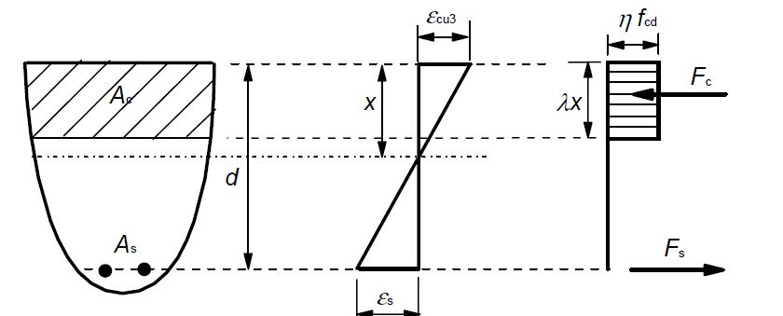

$Equilibrio alla traslazione$ 0,85 $f_{cd} b$ d $β_{1} x$ $A_{s} f_{yd}=0$
$$Equilibrio alla rotazione \text{0,85 }f_{cd} b β_{1} x \left(d−β_{2} x\right)= M_{sd}$$

$β_{1}$=0,810 $β_{2}=0,416$

$$\left\{\begin{aligned}M_{sd}−f_{yd} A_{s,min}d −f_{yd} A_{s,min } β_{2} x \text{=}0 \\ \\ A_{s,min}=\frac{\text{0,85} f_{cd} b β_{1} x }{f_{yd}}\end{aligned}\right.$$

x =$\frac{d−\sqrt{d^{2}−\frac{4 M_{sd} β_{2} }{0,85 f_{cd} b β_{1} }}}{2 β_{2}}$

La posizione dell'asse neutro è calcolata nell'ipotesi che questa non esca
dalla soletta.
Nel calcolo slu la sezione è cosiderata in "stadio 2" ossia sezione parzializzata.

3-Verifica a taglio di progetto per elementi non armati a taglio

3.1-Verifiche

Si esegue la verifica sulle sezioni di appoggio, in cui si predispone comunque una
fascia piena che si estende per : | 60 cm

Il taglio sollecitante allo slu vale: |  | Ved,SLU | 86.87 | kN

sezione | Asl (mm2) | k | Vmin (kN) | ρl
Appoggio 1 | 2036.28 | 2.000 | 71.87 | 0.005
Appoggio 2 | 2036.28 | 2.000 | 71.87 | 0.005

 |  | 1° |  | 2°
sezione | Vrd (kN) | Vrd ≥ Vmin | Ved (kN) | Ved ≤ Vrd
Appoggio 1 | 266.49 | verificato | 86.87 | verificato
Appoggio 2 | 266.49 | verificato | 86.87 | verificato

3.2-Andamenti
 | ved |  | vrd sup |  | vrd inf
0.000 | 0.00 | 0.000 | 266.49 | 0.000 | -266.49
0.000 | -86.87 | 0.054 | 266.49 | 0.054 | -266.49
0.054 | -85.18 | 0.109 | 266.49 | 0.109 | -266.49
0.109 | -83.50 | 0.163 | 266.49 | 0.163 | -266.49
0.163 | -81.81 | 0.217 | 266.49 | 0.217 | -266.49
0.217 | -80.12 | 0.272 | 266.49 | 0.272 | -266.49
0.272 | -78.44 | 0.326 | 266.49 | 0.326 | -266.49
0.326 | -76.75 | 0.381 | 266.49 | 0.381 | -266.49
0.381 | -75.06 | 0.435 | 266.49 | 0.435 | -266.49
0.435 | -73.38 | 0.489 | 266.49 | 0.489 | -266.49
0.489 | -71.69 | 0.544 | 266.49 | 0.544 | -266.49
0.544 | -70.00 | 0.598 | 266.49 | 0.598 | -266.49
0.598 | -68.32 | 0.652 | 266.49 | 0.652 | -266.49
0.652 | -66.63 | 0.707 | 266.49 | 0.707 | -266.49
0.707 | -64.94 | 0.761 | 266.49 | 0.761 | -266.49
0.761 | -63.25 | 0.816 | 266.49 | 0.816 | -266.49
0.816 | -61.57 | 0.870 | 266.49 | 0.870 | -266.49
0.870 | -59.88 | 0.924 | 266.49 | 0.924 | -266.49
0.924 | -58.19 | 0.979 | 266.49 | 0.979 | -266.49
0.979 | -56.51 | 1.033 | 266.49 | 1.033 | -266.49
1.033 | -54.82 | 1.087 | 266.49 | 1.087 | -266.49
1.087 | -53.13 | 1.142 | 266.49 | 1.142 | -266.49
1.142 | -51.45 | 1.196 | 266.49 | 1.196 | -266.49
1.196 | -49.76 | 1.250 | 266.49 | 1.250 | -266.49
1.250 | -48.07 | 1.305 | 266.49 | 1.305 | -266.49
1.305 | -46.39 | 1.359 | 266.49 | 1.359 | -266.49
1.359 | -44.70 | 1.359 | 266.49 | 1.359 | -266.49
1.359 | -44.70 | 1.414 | 266.49 | 1.414 | -266.49
1.414 | -43.01 | 1.468 | 266.49 | 1.468 | -266.49
1.468 | -41.33 | 1.522 | 266.49 | 1.522 | -266.49
1.522 | -39.64 | 1.577 | 266.49 | 1.577 | -266.49
1.577 | -37.95 | 1.631 | 266.49 | 1.631 | -266.49
1.631 | -36.27 | 1.685 | 266.49 | 1.685 | -266.49
1.685 | -34.58 | 1.740 | 266.49 | 1.740 | -266.49
1.740 | -32.89 | 1.794 | 266.49 | 1.794 | -266.49
1.794 | -31.21 | 1.849 | 266.49 | 1.849 | -266.49
1.849 | -29.52 | 1.903 | 266.49 | 1.903 | -266.49
1.903 | -27.83 | 1.957 | 266.49 | 1.957 | -266.49
1.957 | -26.15 | 2.012 | 266.49 | 2.012 | -266.49
2.012 | -24.46 | 2.066 | 266.49 | 2.066 | -266.49
2.066 | -22.77 | 2.120 | 266.49 | 2.120 | -266.49
2.120 | -21.08 | 2.175 | 266.49 | 2.175 | -266.49
2.175 | -19.40 | 2.229 | 266.49 | 2.229 | -266.49
2.229 | -17.71 | 2.283 | 266.49 | 2.283 | -266.49
2.283 | -16.02 | 2.338 | 266.49 | 2.338 | -266.49
2.338 | -14.34 | 2.392 | 266.49 | 2.392 | -266.49
2.392 | -12.65 | 2.447 | 266.49 | 2.447 | -266.49
2.447 | -10.96 | 2.501 | 266.49 | 2.501 | -266.49
2.501 | -9.28 | 2.555 | 266.49 | 2.555 | -266.49
2.555 | -7.59 | 2.610 | 266.49 | 2.610 | -266.49
...

3.1-Cenni teorici

Per la valutazione della resistenza tagliante si usa la relazione di normativa che
riguarda le travi senza armatura a taglio, ossia:
$$VRd=\left[\frac{{0,18 k \left(100 ρ_{l} f_{ck}\right)}^{\frac{1}{3}}}{γ_{c}}+0,15 σ_{cp}\right]b_{w}d≥\left(v_{min}+0,15 σ_{cp}\right){ b}_{w} d$$

dove:
$$v_{min}=0,035k^{3/2}f_{ck}^{1/2}$$

$$k=1+{\left({200}/d\right)}^{1/2}≤2$$

$$ρ_{l}=A_{sl}/(b_{w}∙d)$$

4-Progetto allo stato limite di esercizio
Si effettuano le seguenti verifiche, per la sezione di mezzeria:

I-Verifica di deformabilità
II-Verifica delle tensioni di esercizio
III-Verifica di fessurazione

4.1 FASE 1: Posizionamento del Pannello, verifiche in combinazione caratteristica

4.1.1 Si considera solo il peso proprio dell'elemento.

 | SOLO PANNELLO
Calcestruzzo nuovo, sezione totalmente reagente | n | 6.2 | -
 | G1 | 8.0 | kN/m
 | x | 100 | mm
 | Ec | 33643 | Mpa
 | J1 | 151667 | cm⁴
 | W1 | 15167 | cm³
 | P,sle rara | 8.00 | kN/m
 | Med | 31.36 | kNm
 | Mcr | 56.40 | kNm
 | f1 | 2.0 | mm
 | f | 2.0 | mm
 | fmax | 22.4 | mm
 | f ≤ fmax | verificato 1/250
 | σ c | -2.07 | Mpa
 | σ c ≤ 0,6 fck | VERIFICATO
 | σ s | 12.91 | Mpa
 | LA SEZIONE NON SI FESSURA (STADIO 1)

4.1.2 si considerano anche le finiture e il carico folla.

 | PANNELLO + GETTO+FINITURE+FOLLA
Calcestruzzo nuovo, sezione fessurata | n | 6.2 | -
 | G1 | 8.0 | kN/m
 | G2 | 3.75 | kN/m
 | QK,folla | 10.00 | kN/m
 | P,sle rara | 21.75 | kN/m
 | Med | 85.26 | kNm
 | J1 | 151667 | cm⁴
 | Mcr | 56.40 | kNm
 | x | 44 | mm
 | d,virt | 213 | mm
 | As,virt | 2282 | mm²
 | Ec | 33643 | Mpa
 | J2 | 54084 | cm⁴
 | f1 | 5.5 | mm
 | f2 | 15.3 | mm
 | f | 11.0 | mm
 | fmax | 22.4 | mm
 | f ≤ fmax | verificato 1/250
 | σ c | -6.92 | Mpa
 | σ c ≤ 0,6 fck | VERIFICATO
 | σ s | 133.95 | Mpa
 | σ s ≤ 0,8 fyk | VERIFICATO
 | LA SEZIONE SI FESSURA (STADIO 2)
FESSURAZIONE IMPOSTA NELLA SEZIONE GIOVANE: |  |  | NO

4.2 FASE 2: Verifiche a breve termine, in combinazione frequente

 | PANNELLO + GETTO+FINITURE+FOLLA
Calcestruzzo nuovo, sezione fessurata | n | 6.2 | -
 | G1 | 8.0 | kN/m
 | G2 | 3.75 | kN/m
 | QK,folla | 10.00 | kN/m
 | P,sle freq. | 16.75 | kN/m
 | Med | 65.66 | kNm
 | J1 | 151667 | cm⁴
 | Mcr | 56.40 | kNm
 | x | 44 | mm
 | d,virt | 213 | mm
 | As,virt | 2282 | mm²
 | Ec | 33643 | Mpa
 | J2 | 54084 | cm⁴
 | σ c | -5.33 | Mpa
 | σ s | 103.16 | Mpa
 | wk | 0.20 | mm
 | wlim | 0.40 | mm
 | wk ≤ wlim | VERIFICATO
 | LA SEZIONE SI FESSURA (STADIO 2)
FESSURAZIONE IMPOSTA NELLA SEZIONE GIOVANE: |  |  | NO

4.3 FASE 3: Verifiche a lungo termine, in combinazione quasi permanente

 | PANNELLO + GETTO+FINITURE+FOLLA
Calcestruzzo vecchio, sezione fessurata | n | 21.2 | -
 | G1 | 8.0 | kN/m
 | G2 | 3.75 | kN/m
 | QK,folla | 10.00 | kN/m
 | P,sle quas. Perm | 14.75 | kN/m
 | Med | 57.82 | kNm
 | J1 | 151667 | cm⁴
 | Mcr | 56.40 | kNm
 | x | 63 | mm
 | d,virt | 73 | mm
 | As,virt | 6522 | mm²
 | Ec,vec | 9895 | Mpa
 | J2 | 155966 | cm⁴
 | f1 | 12.6 | mm
 | f2 | 12.2 | mm
 | f | 12.4 | mm
 | fmax | 22.4 | mm
 | f ≤ fmax | verificato 1/250
 | σ c | -2.34 | Mpa
 | σ c ≤ 0,45 fck | VERIFICATO
 | σ s | 91.95 | Mpa
 | σ s ≤ 0,8 fyk | VERIFICATO
 | wk | 0.18 | mm
 | wlim | 0.30 | mm
 | wk ≤ wlim | VERIFICATO
 | LA SEZIONE SI FESSURA (STADIO 2)
FESSURAZIONE IMPOSTA NELLA SEZIONE VECCHIA: |  |  | NO

4.4-Cenni Teorici

Si riportano le verifiche condotte per ogni stato limite di esercizio, in particolare:

Combinazione Rara: Verifica alle tensioni e Verifica alle frecce istantanee;
Combinazione Frequente: Verifica all'apertura delle lesioni;
Combinazione Quasi Permanente: Verifica alle tensioni, Verifica all'apertura delle lesioni e
Verifica delle frecce differite.

Si riportano anche i valori tensionali di interesse progettuale e i valori del momento d'inerzia
di tutte le sezioni in relazione allo stadio di esercizio, per la combinazione rara.
La verifica delle tensioni consiste nel confrontare le tensioni che si attingono nei materiali in
condizioni di esercizio con i valori limite fissati dalla normativa per contenere i fenomeni di
microfessurazione e di viscosità nel calcestruzzo compresso e lo snervamento dell’acciaio.
Al fine di preservare la durabilità strutturale nelle condizioni ambientali maggiormente onerose le
NTC prescrivono che la massima tensione di compressione nel calcestruzzo debba rispettare:

Per quanto attiene la massima trazione nell’acciaio:

Le massime tensioni sono state calcolate con la teoria elastica.
Il calcolo tecnico dell’apertura delle fessure viene eseguito per la combinazione frequente e quasi
permanente.
Il valore di calcolo dell’apertura delle fessure wd può essere ottenuto con l’espressione:

Si fa l'ipotesi che l’armatura sia disposta con una spaziatura non superiore a 5(c + φ/2 ), in cui
il diametro nel caso fossero presenti tondi diversi, è stabilito attraverso una media pesata.

 | w1 | 0,2 mm
 | w2 | 0,3 mm
 | w3 | 0,4 mm

Dall’ EC2 2004, La freccia massima si calcola:
$$f= f_{1} β {\left(\frac{M_{cr}}{M_{sd}}\right)}^{2}+f_{2} \left[1−β {\left(\frac{M_{cr}}{M_{sd}}\right)}^{2}\right]$$

f1 è la freccia massima calcolata per la trave appoggiata nella condizione di
sezione totalmente reagente, stadio 1. Nell’ipotesi che il calcestruzzo sia giovane
f2 è la freccia massima calcolata per la trave appoggiata nella condizione di
sezione parzializzata, stadio 2. Nell’ipotesi che il calcestruzzo sia giovane
$$f_{1}=\frac{5}{384} \frac{q l^{4}}{E_{c}{ J}_{1}}$$
$$f_{2}=\frac{5}{384} \frac{q l^{4}}{E_{c}{ J}_{2}}$$
$$M_{cr}=\frac{1,2 f_{ctm} { J}_{1}}{h−x}$$

Mcr è il momento di prima fessurazione si calcola con la teoria elastica una
volta attinta la tensione massima a trazione del calcestruzzo maggiorata del 20% .
è un coefficiente che tiene conto dei carichi di lunga durata ( vale 1 per carichi
di breve durata e 0,5 per carichi di lunga durata o ciclici).
Nel caso di mensole la freccia massima si calcola con la stessa relazione
considerando però il doppio della lunghezza dello sbalzo.
Lo stesso calcolo viene eseguito considerando i fenomeni lenti del calcestruzzo,
aggiornando il modulo elastico con il coefficiente di viscosità. Questa verifica è
condotta per lo stato limite di esercizio quasi permanente.

La verifica è soddisfatta se il rapporto freccia luce è minore di 1/250.
x Indica la posizione dell'asse neutro, mentre J rappresenta il momento
d'inerzia della sezione.
I pedici 1 e 2 indicano rispettivamente sezione reagente e parzializzata.
n è il coefficiente di omogeneizzazione della sezione.

4.5-Verifica della fessurazione senza calcolo diretto, in combinazione quasi
permanente

La verifica dell'ampiezza di fesseurazione per via indiretta, può riferirsi ai limiti
di tensione nell'acciaio di armatura definiti nelle tabelle C.4.1.II e C.4.1.III.
La tensione σs è quella nell'acciaio d'armatura prossimo al lembo teso della
sezione calcolata nella sezione parzializzata per la combinazione di carico
pertinente.
Lo stato limite di apertura delle fessure, riferito alla combinazione di azioni
prescelta, è il valore limite di apertura della fessura calcolato al livello
considerato. In particolare si assume pari ad uno dei seguenti valori nominali.
Lo stato limite deve essere fissato in funzione delle condizioni ambientali e della
sensibilità delle armature.

 | w1 | 0,2 mm
 | w2 | 0,3 mm
 | w3 | 0,4 mm

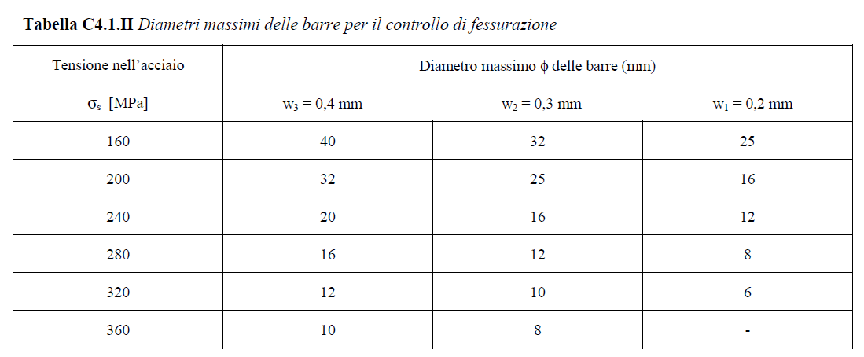

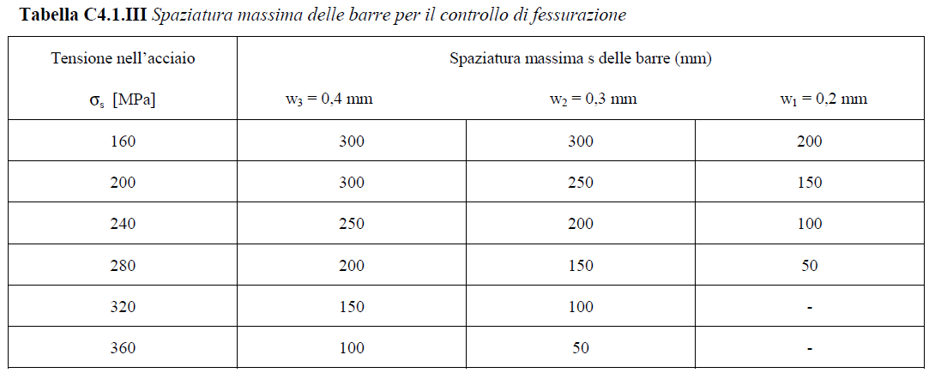

Le armature utilizzate riportano le seguenti caratteristiche:

Passo della rete elettrosaldata: | 15.0 cm
Massimo diametro utilizzato: | φ 16

